act2_1
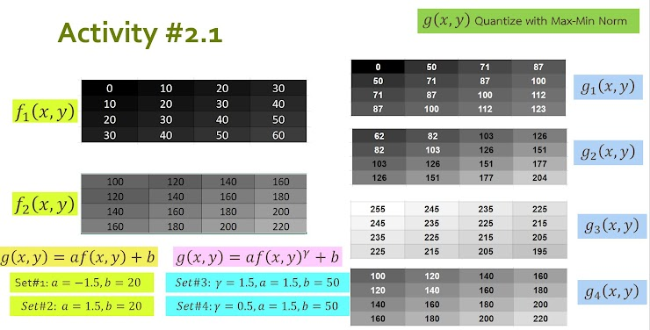
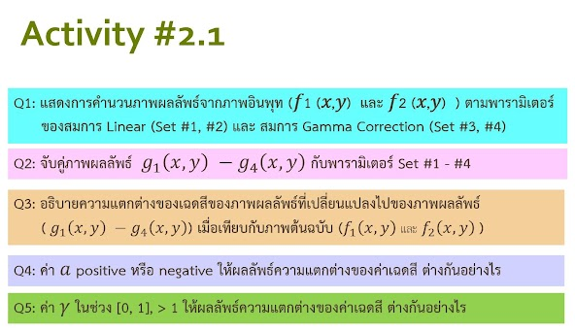

Q1

g(x,y) = a(f(x,y)) + b : set#1:a = -1.5, b = 10 |  |  |  |  |  |  |  | g(x,y) = a(f(x,y)) + b : set#2:a = 1.5, b = 10 |  |  |  |  |  |  |  | g(x,y) = a(f(x,y)) + b : set#1:a = -1.5, b = 10 |  |  |  |  |  |  | g(x,y) = a(f(x,y)) + b : set#2:a = 1.5, b = 10
a | -1.5 | f1(x, y) | 0 | 10 | 20 | 30 |  | a | 1.5 | f1(x, y) | 0 | 10 | 20 | 30 |  | a | -1.5 | f2(x, y) | 100 | 120 | 140 | 160 | a | 1.5 | f2(x, y) | 100 | 120 | 140 | 160
b | 10 |  | 10 | 20 | 30 | 40 |  | b | 10 |  | 10 | 20 | 30 | 40 |  | b | 10 |  | 120 | 140 | 160 | 180 | b | 10 |  | 120 | 140 | 160 | 180
 |  |  | 20 | 30 | 40 | 50 |  |  |  |  | 20 | 30 | 40 | 50 |  |  |  |  | 140 | 160 | 180 | 200 |  |  |  | 140 | 160 | 180 | 200
 |  |  | 30 | 40 | 50 | 60 |  |  |  |  | 30 | 40 | 50 | 60 |  |  |  |  | 160 | 180 | 200 | 220 |  |  |  | 160 | 180 | 200 | 220
max | 10 |  |  |  |  |  |  | max | 100 |  |  |  |  |  |  | max | -140 |  |  |  |  |  | max | 340
min | -80 |  | 10 | -5 | -20 | -35 |  | min | 10 |  | 10 | 25 | 40 | 55 |  | min | -320 |  | -140 | -170 | -200 | -230 | min | 160 |  | 160 | 190 | 220 | 250
 |  |  | -5 | -20 | -35 | -50 |  |  |  |  | 25 | 40 | 55 | 70 |  |  |  |  | -170 | -200 | -230 | -260 |  |  |  | 190 | 220 | 250 | 280
 |  |  | -20 | -35 | -50 | -65 |  |  |  |  | 40 | 55 | 70 | 85 |  |  |  |  | -200 | -230 | -260 | -290 |  |  |  | 220 | 250 | 280 | 310
 |  |  | -35 | -50 | -65 | -80 |  |  |  |  | 55 | 70 | 85 | 100 |  |  |  |  | -230 | -260 | -290 | -320 |  |  |  | 250 | 280 | 310 | 340

 |  |  | 255 | 212.5 | 170 | 127.5 |  |  |  |  |  |  |  |  |  |  |  |  | 255 | 212.50 | 170.00 | 127.50 |  |  |  | 0 | 42.50 | 85.00 | 127.50
 |  |  | 212.5 | 170 | 127.5 | 85 |  |  |  |  |  |  |  |  |  |  |  |  | 212.50 | 170.00 | 127.50 | 85.00 |  |  |  | 42.50 | 85.00 | 127.50 | 170.00
 |  |  | 170 | 127.5 | 85 | 42.5 |  |  |  |  |  |  |  |  |  |  |  |  | 170.00 | 127.50 | 85.00 | 42.50 |  |  |  | 85.00 | 127.50 | 170.00 | 212.50
 |  |  | 127.5 | 85 | 42.5 | 0 |  |  |  |  |  |  |  |  |  |  |  |  | 127.50 | 85.00 | 42.50 | 0 |  |  |  | 127.50 | 170.00 | 212.50 | 255

g(x,y) = a ( f(x,y) ^ gamma ) + b :set#3 y = 1.5, a = 1.5, b=50 |  |  |  |  |  |  |  | g(x,y) = a ( f(x,y) ^ gamma ) + b :set#4 y = 0.5, a = 1.5, b=50 |  |  |  |  |  |  |  | g(x,y) = a ( f(x,y) ^ gamma ) + b :set#3 y = 1.5, a = 1.5, b=50 |  |  |  |  |  |  | g(x,y) = a ( f(x,y) ^ gamma ) + b :set#4 y = 0.5, a = 1.5, b=50
Gamma | 1.5 | f1(x, y) | 0 | 10 | 20 | 30 |  | Gamma | 0.5 | f1(x, y) | 0 | 10 | 20 | 30 |  | Gamma | 1.5 | f2(x, y) | 100 | 120 | 140 | 160 | Gamma | 0.5 | f2(x, y) | 100 | 120 | 140 | 160
a | 1.5 |  | 10 | 20 | 30 | 40 |  | a | 1.5 |  | 10 | 20 | 30 | 40 |  | a | 1.5 |  | 120 | 140 | 160 | 180 | a | 1.5 |  | 120 | 140 | 160 | 180
b | 50 |  | 20 | 30 | 40 | 50 |  | b | 50 |  | 20 | 30 | 40 | 50 |  | b | 50 |  | 140 | 160 | 180 | 200 | b | 50 |  | 140 | 160 | 180 | 200
 |  |  | 30 | 40 | 50 | 60 |  |  |  |  | 30 | 40 | 50 | 60 |  |  |  |  | 160 | 180 | 200 | 220 |  |  |  | 160 | 180 | 200 | 220

max | 747.137 |  | 50 | 97.43 | 184.16 | 296.48 |  | max | 61.619 |  | 50 | 54.74 | 56.71 | 58.22 |  | max | 4944.691 |  | 1550.00 | 2021.80 | 2534.75 | 3085.79 | max | 72.249 |  | 65.00 | 66.43 | 67.75 | 68.97
min | 50 |  | 97.43 | 184.16 | 296.48 | 429.47 |  | min | 50 |  | 54.74 | 56.71 | 58.22 | 59.49 |  | min | 1550 |  | 2021.80 | 2534.75 | 3085.79 | 3672.43 | min | 65 |  | 66.43 | 67.75 | 68.97 | 70.12
 |  |  | 184.16 | 296.48 | 429.47 | 580.33 |  |  |  |  | 56.71 | 58.22 | 59.49 | 60.61 |  |  |  |  | 2534.75 | 3085.79 | 3672.43 | 4292.64 |  |  |  | 67.75 | 68.97 | 70.12 | 71.21
 |  |  | 296.48 | 429.47 | 580.33 | 747.14 |  |  |  |  | 58.22 | 59.49 | 60.61 | 61.62 |  |  |  |  | 3085.79 | 3672.43 | 4292.64 | 4944.69 |  |  |  | 68.97 | 70.12 | 71.21 | 72.25

 |  |  | 0 | 17.35 | 49.07 | 90.16 |  |  |  |  |  |  |  |  |  |  |  |  | 0 | 35.44 | 73.97 | 115.36
 |  |  | 17.35 | 49.07 | 90.16 | 138.80 |  |  |  |  |  |  |  |  |  |  |  |  | 35.44 | 73.97 | 115.36 | 159.43
 |  |  | 49.07 | 90.16 | 138.80 | 193.99 |  |  |  |  |  |  |  |  |  |  |  |  | 73.97 | 115.36 | 159.43 | 206.02
 |  |  | 90.16 | 138.80 | 193.99 | 255 |  |  |  |  |  |  |  |  |  |  |  |  | 115.36 | 159.43 | 206.02 | 255
 |  |  |  |  |  |  |  |  | ปล.ทำการแปลงค่าเฉดสีเฉพาะที่ผลลัพธ์ของ Set ใด มีค่าเกิน 255 หรือ ต่ำกว่า 0 ช่วงของเฉดสี

 | ผลลัพธ์ g1(x, y) - g4(x,y) |  |  |  |  |  | ผลลัพธ์ f1(x, y) : Set#1 - #4 |  |  |  |  |  | ผลลัพธ์ f2(x, y) : Set#1 - #4 |  |  |  |  |  | Q2: จับคู่ภาพผลลัพธ์ g1(x, y) - g4(x, y) กับสมการและพารามิเตอร์ Set #1 - #4
 |  |  |  |  |  |  |  |  |  |  |  |  |  |  |  |  |  |  | ตอบ | g1(x,y) ตรงกับ f1(x, y) : Set#2
 | g1(x,y) | 0 | 50 | 71 | 87 |  | Set#1 | 255 | 212.5 | 170 | 127.5 |  | Set#1 | 255 | 212.50 | 170.00 | 127.50 |  |  | g2(x,y) ตรงกับ f1(x, y) : Set#3 และตรงกับ f2(x, y) : Set#2 - Set#3
 |  | 50 | 71 | 87 | 100 |  |  | 212.5 | 170 | 127.5 | 85 |  |  | 212.50 | 170.00 | 127.50 | 85.00 |  |  | g3(x,y) ตรงกับ f1(x, y) : Set#1 และตรงกับ f2(x, y) : Set#1
 |  | 71 | 87 | 100 | 112 |  |  | 170 | 127.5 | 85 | 42.5 |  |  | 170.00 | 127.50 | 85.00 | 42.50 |  |  | g4(x,y) ไม่มีตรงกัน
 |  | 87 | 100 | 112 | 123 |  |  | 127.5 | 85 | 42.5 | 0 |  |  | 127.50 | 85.00 | 42.50 | 0

 | g2(x,y) | 62 | 82 | 103 | 126 |  | Set#2 | 10 | 25 | 40 | 55 |  | Set#2 | 0 | 42.50 | 85.00 | 127.50 |  | Q3: อธิบายความแตกต่างของเฉดสีของภาพผลลัพธ์ที่เปลี่ยนแปลงไปของภาพผลลัพธ์ (g1(x, y) - g2(x, y)) เมื่อเทียบกับภพต้นฉบับ ( f1(x, y) - f2(x, y))
 |  | 82 | 103 | 126 | 151 |  |  | 25 | 40 | 55 | 70 |  |  | 42.50 | 85.00 | 127.50 | 170.00 |  | ตอบ | g1(x,y) ตรงกับ f1(x, y) : Set#2 ความแตกต่างของเฉดสี มีการปรับค่าสีให้อยู่ใน 0 - 255 ทำให้ค่าเฉดสีในสมการ f1(x, y) : Set#2 มืดกว่า g1(x, y) แต่ยังคงไล่ระดับในแบบเดียวกัน
 |  | 103 | 126 | 151 | 177 |  |  | 40 | 55 | 70 | 85 |  |  | 85.00 | 127.50 | 170.00 | 212.50 |  |  | g2(x,y) ตรงกับ f1(x, y) : Set#3 และตรงกับ f2(x, y) : Set#2 - Set#3 ความแตกต่างของเฉดสี มีการปรับค่าสีให้อยู่ใน 0 - 255 ทำให้ค่าเฉดสีในสมการ f1(x, y) : Set#3 และ f2(x, y) : Set#2 - #3 มีเฉดสีสว่างสุดที่ 255 และมีเฉดสีมืดสุดที่ 0 เมื่อเทียบกับ g1(x, y) แต่ยังคงไล่ระดับในแบบเดียวกัน
 |  | 126 | 151 | 177 | 204 |  |  | 55 | 70 | 85 | 100 |  |  | 127.50 | 170.00 | 212.50 | 255 |  |  | g3(x,y) ตรงกับ f1(x, y) : Set#1 และตรงกับ f2(x, y) : Set#1 ความแตกต่างของเฉดสี มีการปรับค่าสีให้อยู่ใน 0 - 255 ทำให้ค่าเฉดสีในสมการ f1(x, y) : Set#1 และ f2(x, y) : Set#1 มีเฉดสีสว่างสุดที่ 255 และมีเฉดสีมืดสุดที่ 0 เมื่อเทียบกับ g1(x, y) แต่ยังคงไล่ระดับในแบบเดียวกัน
 |  |  |  |  |  |  |  |  |  |  |  |  |  |  |  |  |  |  |  | g4(x,y) ไม่มีผลลัพธ์ที่ใกล้เคียง
 | g3(x,y) | 255 | 245 | 235 | 225 |  | Set#3 | 0 | 17.35 | 49.07 | 90.16 |  | Set#3 | 0 | 35.44 | 73.97 | 115.36
 |  | 245 | 235 | 225 | 215 |  |  | 17.35 | 49.07 | 90.16 | 138.80 |  |  | 35.44 | 73.97 | 115.36 | 159.43
 |  | 235 | 225 | 215 | 205 |  |  | 49.07 | 90.16 | 138.80 | 193.99 |  |  | 73.97 | 115.36 | 159.43 | 206.02 |  | Q4: ค่า a positive หรือ negative ให้ผลลัพธ์ความแตกต่างของค่าเฉดสีต่างกันยังไง
 |  | 225 | 215 | 205 | 195 |  |  | 90.16 | 138.80 | 193.99 | 255 |  |  | 115.36 | 159.43 | 206.02 | 255 |  | ตอบ | ค่า a = | Positive (+) ทำให้เฉดสีสมดุลขึ้น
 |  |  |  |  |  |  |  |  |  |  |  |  |  |  |  |  |  |  |  | ค่า a = | Negative (-) เฉดสีจะกลับค่าจาก โทนมืดเป็นโทนสว่าง หรือจากโทนสว่างเป็นโทนมืด
 | g4(x,y) | 100 | 120 | 140 | 160 |  | Set#4 | 50 | 54.74 | 56.71 | 58.22 |  | Set#4 | 65.00 | 66.43 | 67.75 | 68.97
 |  | 120 | 140 | 160 | 180 |  |  | 54.74 | 56.71 | 58.22 | 59.49 |  |  | 66.43 | 67.75 | 68.97 | 70.12 |  | Q5: ค่า γ ในช่วง [0, 1], > 1 ให้ผลลัพธ์ความแตกต่างของค่าเฉดสีต่างกันยังไง
 |  | 140 | 160 | 180 | 200 |  |  | 56.71 | 58.22 | 59.49 | 60.61 |  |  | 67.75 | 68.97 | 70.12 | 71.21 |  | ตอบ | ผลลัพธ์ความแตกต่างของค่าเฉดสียิ่งมีค่า γ มาก เฉดสียิ่งสว่างมากขึ้น ถ้าค่า γ น้อย เฉดสียิ่งมืดมากขึ้น
 |  | 160 | 180 | 200 | 220 |  |  | 58.22 | 59.49 | 60.61 | 61.62 |  |  | 68.97 | 70.12 | 71.21 | 72.25

